Tarifas CFE y Concha et al
Fecha | 2
2017-12-11 | 3.431
2017-10-11 | 3.361
2017-08-10 | 3.451
2017-06-12 | 3.469
2017-04-12 | 3.699
2017-02-09 | 3.299
2016-12-09 | 3.171
2016-10-11 | 3.066
2016-08-10 | 2.868
2016-06-10 | 2.664
2016-04-11 | 2.687
2016-02-10 | 2.634
2015-12-09 | 2.706
2015-10-09 | 2.804
2015-08-11 | 2.683
2015-06-09 | 2.716
2015-04-13 | 2.797
2015-02-10 | 2.907
2014-12-09 | 2.992
2014-10-09 | 3.042
2014-08-12 | 3.028
2014-06-11 | 3.01
2014-04-10 | 3.022
2014-02-11 | 3.032
2013-12-11 | 3.005
2013-10-14 | 2.905
2013-08-12 | 2.916
2013-06-12 | 2.983
2013-04-11 | 2.876

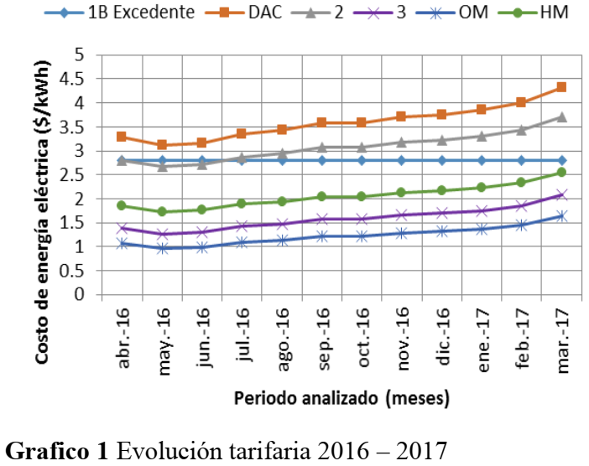

 | Concha-Sanchéz et al. (2017). Inclusión de sistemas fotovoltaicos interconectados en tarifas eléctricas para servicios domésticos y generales menores a 25 Kw. Revista de Aplicación Científica y Técnica. 2017, 3-10: 29-36.

